Sheet1
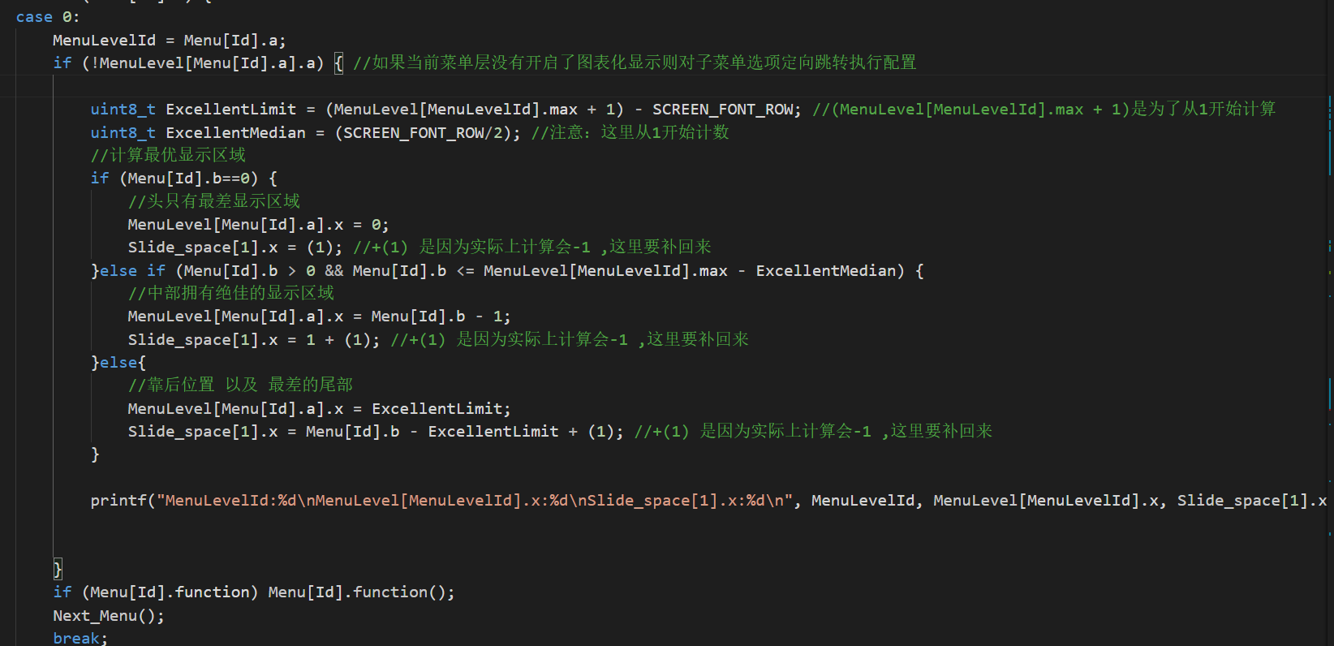
[菜单最优跳转算法]
b!=0
且b越小位置越好
规律：
0<=a
0<=b<4(屏幕显示行数)
算法：
最大项（7）-显示行数（4）=限制（3）
a<=限制(3)
点数
0 | 0,0
1 | 0,1 | 1,0
2 | 0,2 | 1,1 | 2,0
3 | 0,3 | 1,2 | 2,1 | 3,0
4 |  | 1,3 | 2,2 | 3,1
5 |  |  | 2,3 | 3,2
6 |  |  |  | 3,3

